Plantilla
Ficha de catalogación para los recursos educativos publicados en EducaTico -Versión 2- Notas: Cada campo cuenta con una guía para su mejor comprensión, además, se incluyen hojas o pestañas con las categorías de los campos solicitados.
Título | Descripción breve (50 caracteres) | Autor | Materia | Nivel | Usuario | Idioma | Derechos de uso | Tipo de contenido | Tipo de recurso educativo | Temática | Links a recurso externo | Imagen portada | Palabras clave | Fecha de publicación | Recurso relacionado
Finanzas Personales y Familiares para la vida cotidiana | El Ministerio de Educación Pública en convenio con el Grupo financiero del Bac Credomatic, presentan una propuesta para abordar el programa de capacitación Financieras personales y familiares para la vida cotidiana. Un serie de materiales al servicio de la comunidad educativa para trabajar los temas financieros actuales. | MEPen colaboración con el BAC San José: Ruth Aguilar Cabezas, DDC Victor Castro Oconitrillo y Luis Gómez Sarmiento. Desarrollo-GESPRO: Luis Chacón Campos, Óscar Peréz Ramírez, Ana Araya Salazar, Patricia Hernández Conejo. | Educación para el hogar | III Ciclo, Educación Diversificada | Docentes,padres,estudiantes | Español | Atribución - No comercial - Compartir igual (Licencia Creative Commons) | Link-Enlace | TC5 | Ciencias Sociales/Educación | http://recursos.mep.go.cr/2021/educacion_financiera_III_ciclo/ | 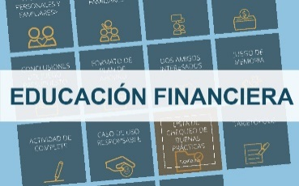 | educación financiera,finanzas,ahorro, créditos, gastos, presupuestos, financiero,vida financiera, tarjetas de créditos, tarjetas, inversión, Patricia Hernández Conejo, Luis Chacón Campos, Ana Araya Salazar, Oscar Perez Ramírez | 05 de marzo, 2021 | https://www.mep.go.cr/educatico/capsulas-informativas-educacion-financiera
 |  |  |  |  |  |  |  |  |  |  |  |  |  |  | https://www.mep.go.cr/educatico/carretica-cuentera
 |  |  |  |  |  |  |  |  |  |  |  |  |  |  | https://www.mep.go.cr/educatico/jovenes-banqueros

